Аркуш1
Фото | Количество для заказа | Цена в рублях | Сумма | Итоговая сумма
 | 0 | 1,250 ₽ | 0 ₽ | 0 ₽ | Минимальный заказ 2500 р
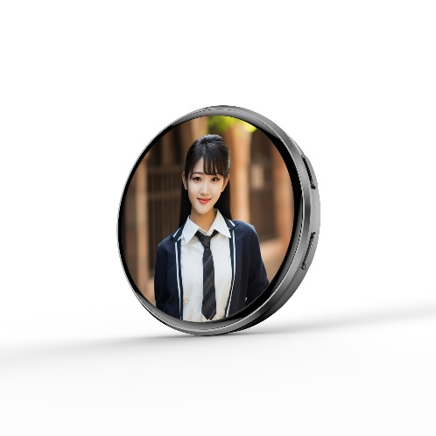 | 0 | 1,250 ₽ | 0 ₽

